Hoja1
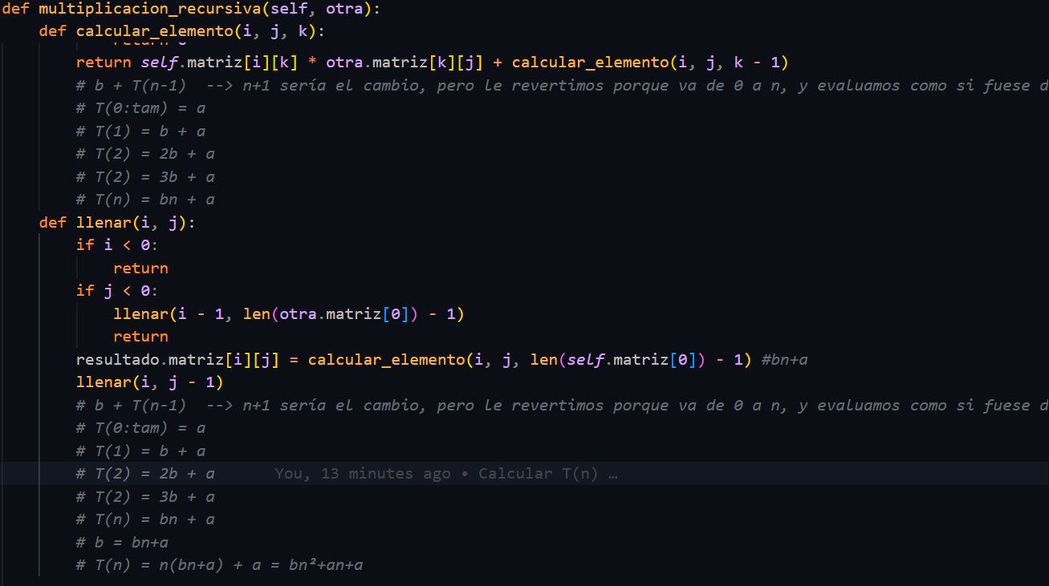
Evaluación
Datos | Secuencial | Recursivo
100 |  | 10101
200 |  | 40201
300 |  | 90301
400 |  | 160401
500 |  | 250501
600 |  | 360601
700 |  | 490701
800 |  | 640801
900 |  | 810901
1000 |  | 1001001

